상품제안서
파이롯트 지워지는 볼펜 프릭션볼펜 0.5 | 상품코드: S02494

 |  |  |  |  |  |  | 02-713-8555 | www.synergygift.co.kr
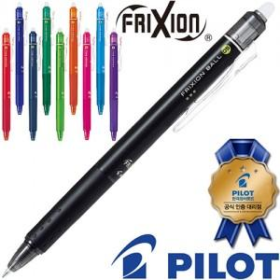

【상세/제작정보】 | <p><span style="font-size: 14pt;">※ 운임비 별도 발생 됩니다.</span></p>

【인쇄/포장옵션】 | 실크 / OPP(비닐)

【공급단가】 | 수량 | 100~ | 300~ | 1,000~ | 3,000~ | 10,000~
*VAT별도 | 단가 | 1,900원 | 1,810원 | 1,720원 | 1,690원 | 1,630원

【상품 URL】 | https://www.synergygift.co.kr:443/src/goods_detail.php?gdno=128

